TIỀN ĐIỆN
CÔNG TY TNHH MTV VẬN TẢI VÀ DU LỊCH MINH HẢI | HÓA ĐƠN

 | NGÀY LÀM ĐƠN: | 3 tháng 3 2026
 | TỪ NGÀY | 12 tháng 2 2026 | ĐẾN NGÀY: 28 tháng 02 2026
 | TỔNG SỐ NGÀY LÀM | 17 NGÀY
 | TIỀN ĐIỆN 1 THÁNG | 500,000 vnđ

Đến: NGUYỄN QUỐC NAM
Phone: 0334409417

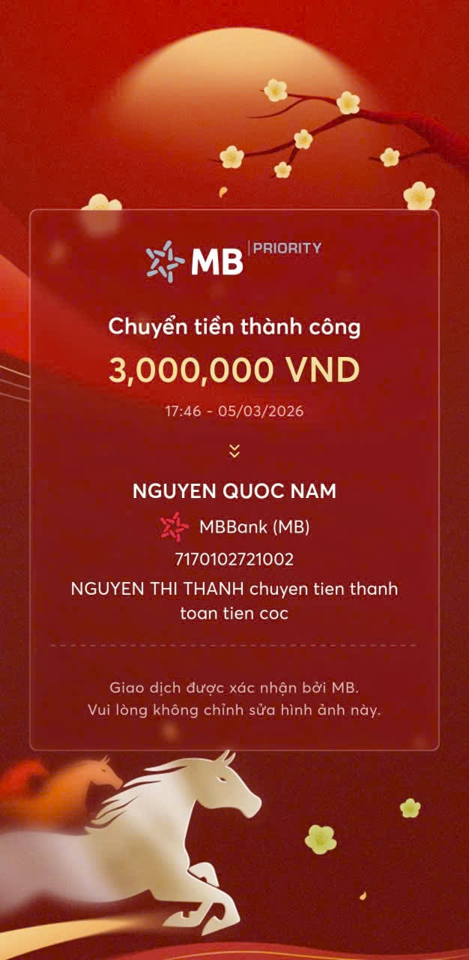
NỘI DUNG | SỐ LƯỢNG | TỔNG SỐ | GHI CHÚ
HOÀN TRẢ TIỀN CỌC | 1 | 3,000,000 | TIỀN CỌC

 | TỔNG CHI PHÍ TRỪ
 | SỐ TIỀN GỬI LẠI | 3,000,000 | cô thanh đã thanh toán
CÔNG TY TNHH MTV VẬN TẢI VÀ DU LỊCH MINH HẢI

